Накладная-№3
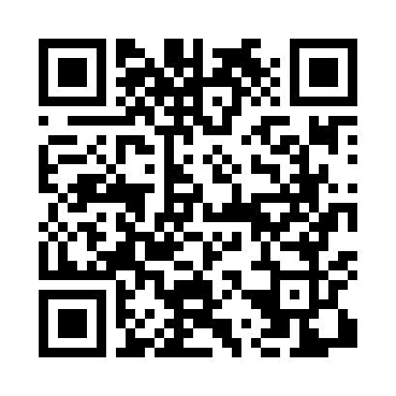
Номер товарно-транспортной накладной: |  |  | Торговый представитель: Karimov Amirjon
Поставщик: Toshkent falcon fly 2 |  |  | Телефон торгового представителя: +
Дата отгрузки: 14.12.2025 |  |  | Контрагент: """" Klient
Дата консигнации: |  |  | Адрес:
Доставщик: |  |  | Телефон:
Телефон доставщика:
Время заказа: 14.12.2025 12:21:29
№ | Штрих-код | Название товаров (работ,услуг) | Количество | Количество в кейсе | Цена | Сумма
 |  |  | 18 |  |  | 59.6
1 | 9980604035183 | Пластиковая разделочная доска Геливи PE60×40× 4, 60×40×4 см, XP-35-18 | 1 | 1 шт. | 25 | 25
2 | 9980504035177 | Пластиковая разделочная доска Геливи PE50×40× 4, 50×40×4 см, XP-35-17 | 1 | 1 шт. | 21 | 21
3 | 6959801300014 | Кошик узун 32cm DB-306-22 | 10 | 10 шт. | 0.40 | 4
4 | 3567802835102 | Пластмассовый столовый поднос JB-28, 47×34,5 см, XP-35-10 | 6 | 6 шт. | 1.60 | 9.60
Итого: 59.6$|->UZS: 745,000.00

